Orcl 安装手顺
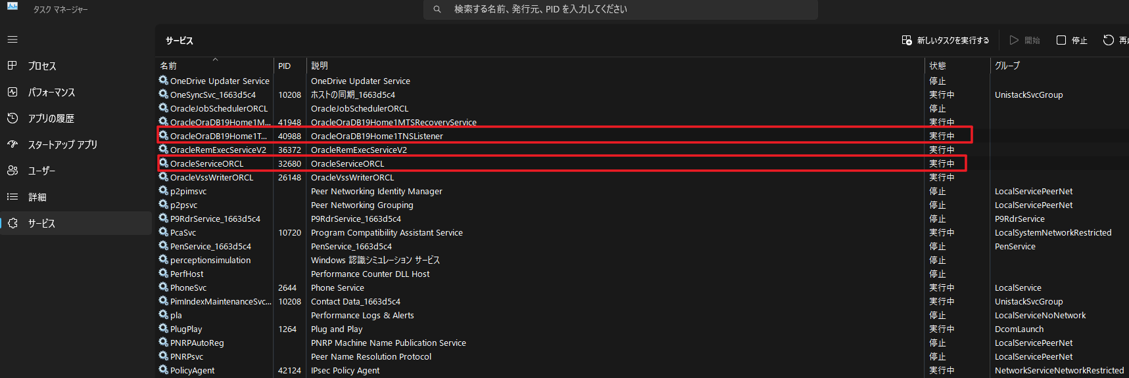
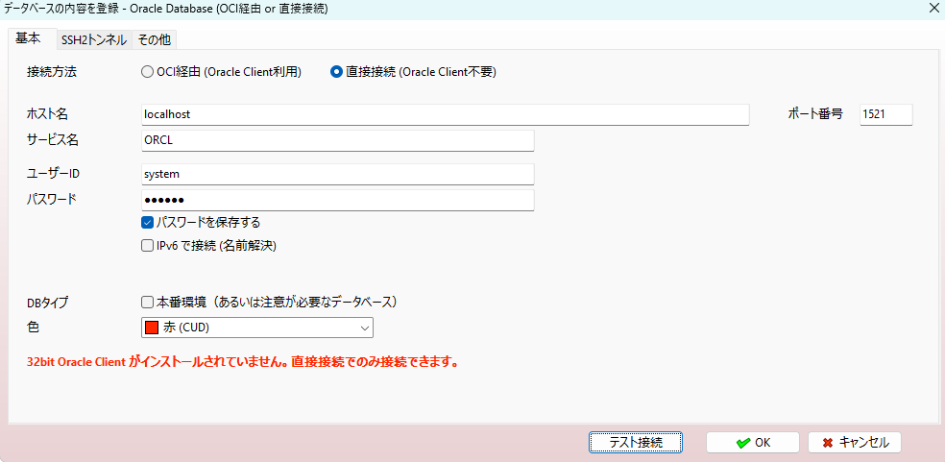
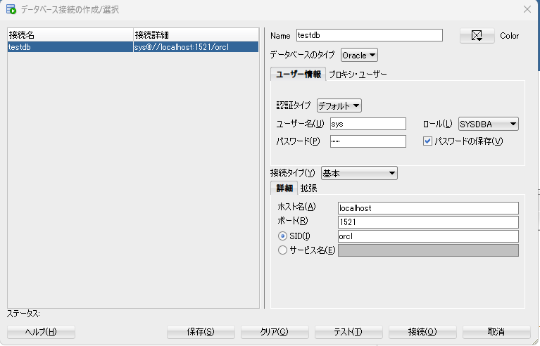
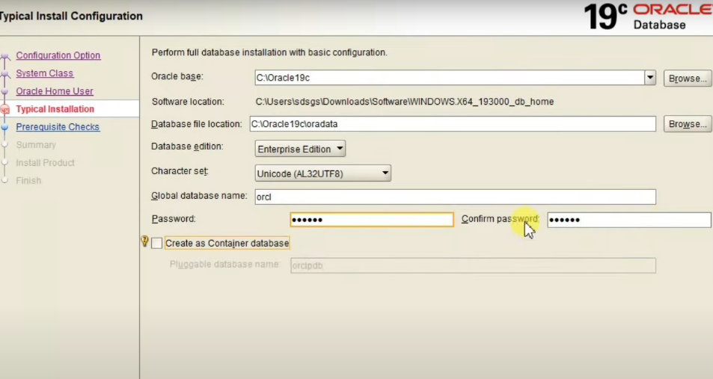
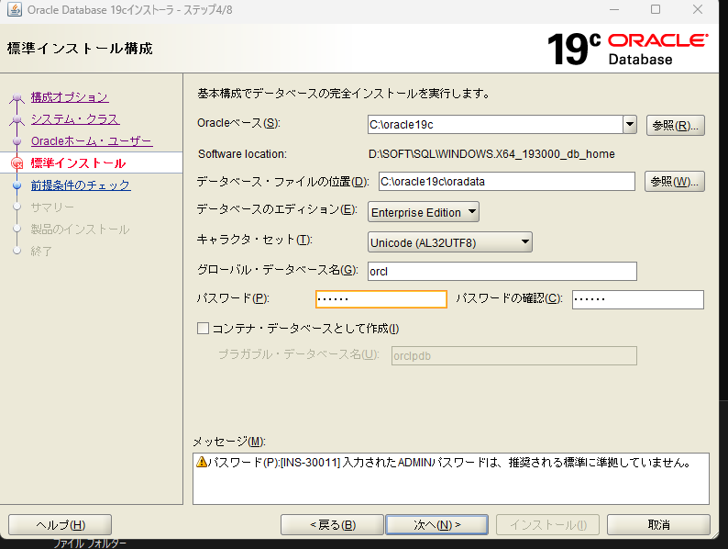

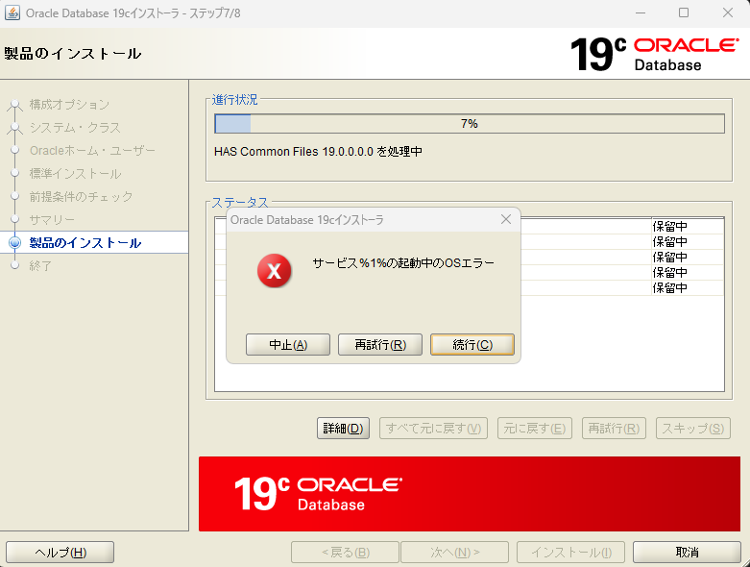

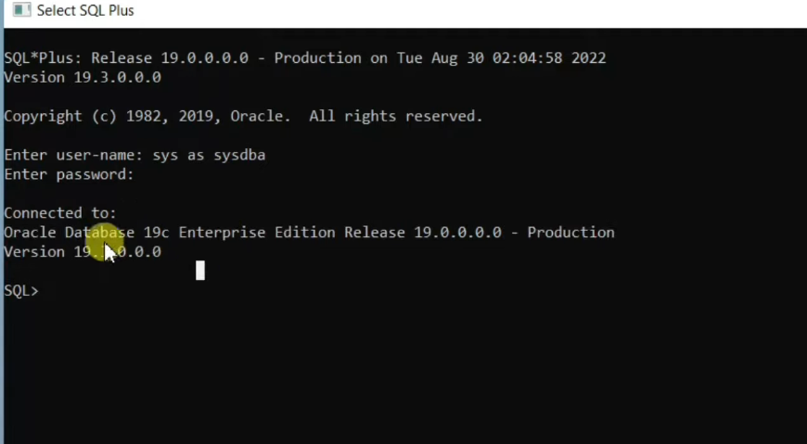

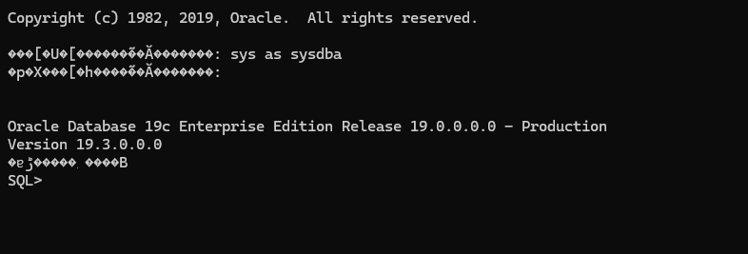

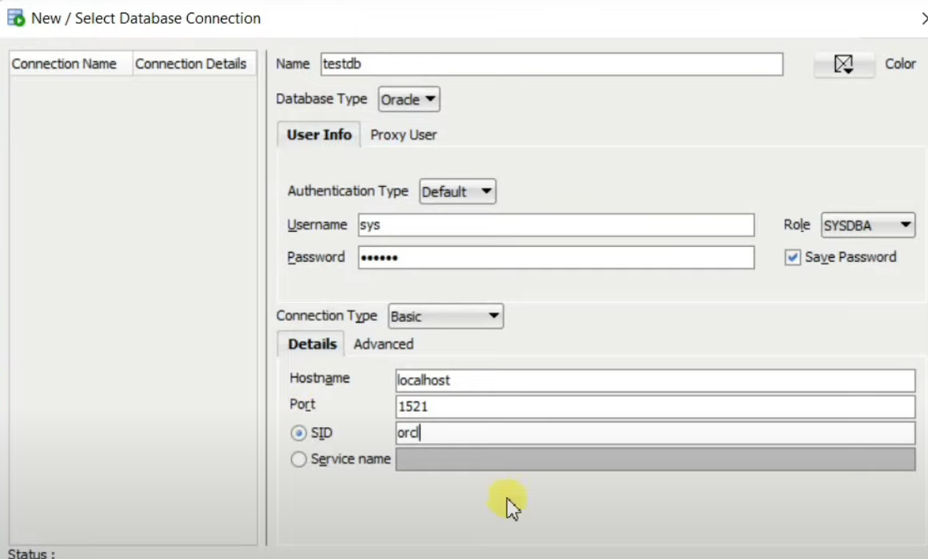

testdb | sys@//localhost:1521/orcl

PostGre
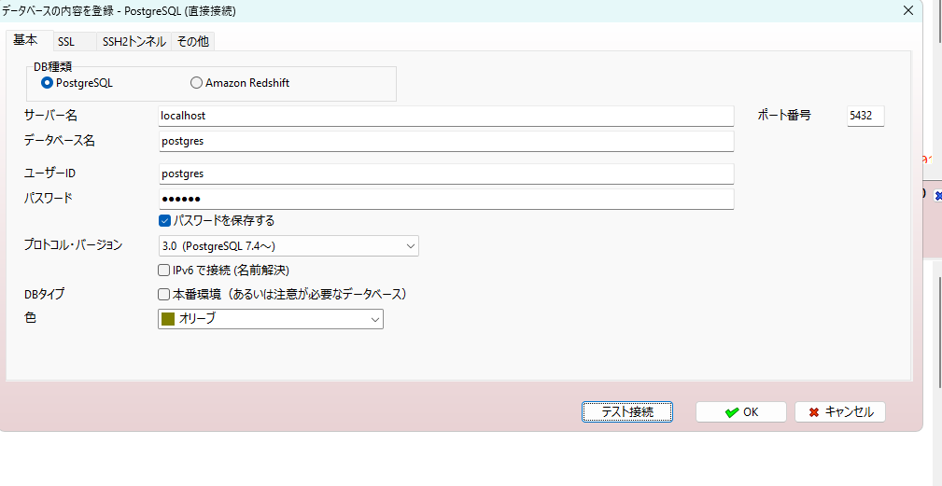
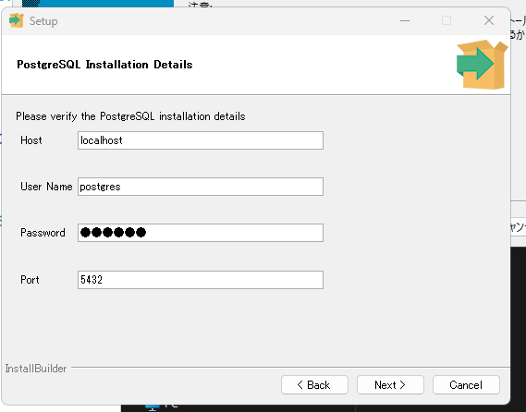
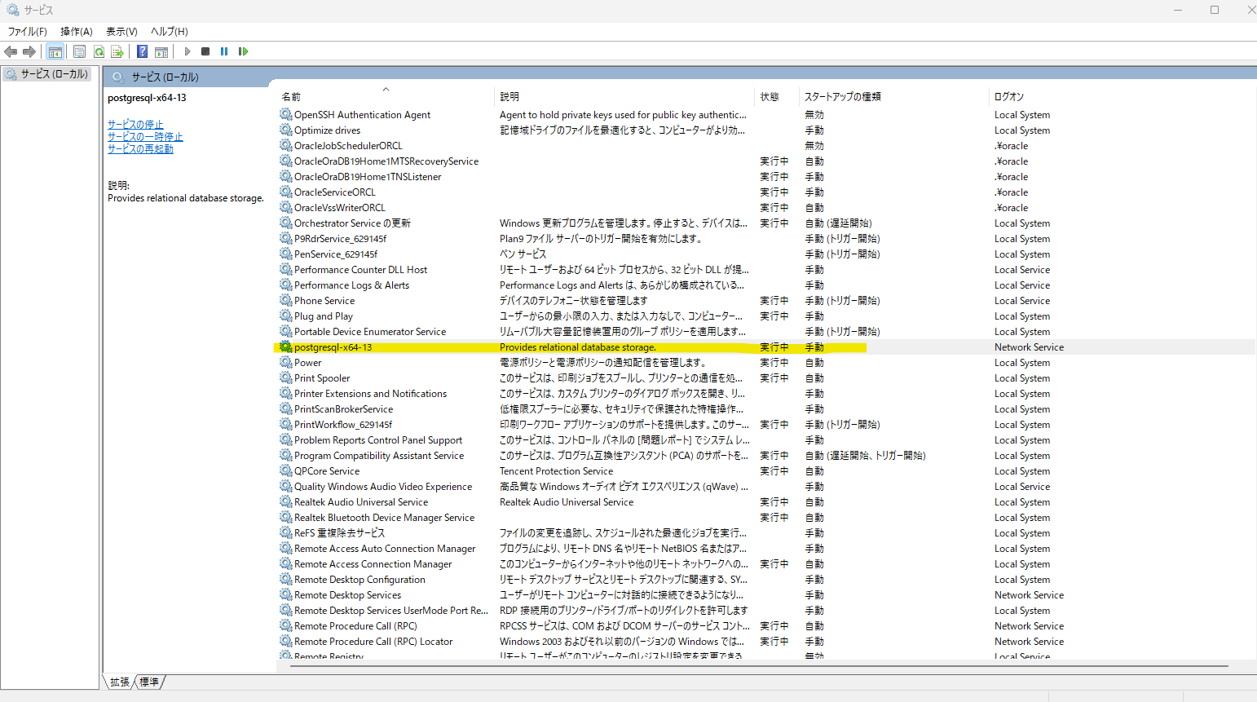

https://qiita.com/wb773/items/c2fd0e1e0349a41b5844

postgres=# \q
PS C:\Users\81702> psql -V
psql (PostgreSQL) 13.20
PS C:\Users\81702> psql -U postgres -d postgres
ユーザ postgres のパスワード:

psql (13.20)
helpでヘルプを表示します。

postgres=#

A5M2 インストール
https://www.vector.co.jp/download/file/winnt/business/fh776697.html

Sheet2
